상품제안서
CG165 더바디 프렌들리 린넨 매트커버 요가 매트 가방(65cm) | 상품코드: F24380

 |  |  |  |  |  |  | 02-412-0044 | www.easy1.co.kr
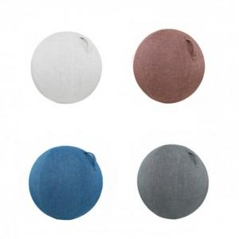

【상세/제작정보】

【인쇄/포장옵션】 | / 포장불가능

【공급단가】 | 수량 | 50~ | 100~ | 500~ | 1,000~ | 2,000~
*VAT별도 | 단가 | 24,180원 | 23,800원 | 23,250원 | 22,320원 | 21,390원

【상품 URL】 | https://dev.easy1.co.kr:443/src/goods_detail.php?gdno=24380

